V5
 | ACTUALIZACIÓN 29/09/2023
 | SUBCONJUNTO |  | Peso (kg) | Centro de gravedad (desde mamparo) (mm) |  |  | Inercias (en el MAMPARO DE MORRO)(Kgxm2)
Notas | Nombre | Variante |  | Xcg | Ycg | Zcg | Ix | Iy | Iz | Ixy | Ixz | Iyz |  |  | Distancia mamparo morro antiguo
Fuselaje pintado y sin mamparos= 15,2 kg (peso real)// En la tabla están las medidas de CATIA revisadas | FUS | NEW | 24.753 | 834.376 | -0.442 | -11.822 | 0.837 | 24.672 | 24.781 | 0.086 | 0.172 | -0.002 | (no son medidas 100% reales) |  | 490.224 | mm
En la tabla están las medidas del CATIA T120 (en teoría misma cola que T95)//Peso real T75: booms + vtp + htp sin pintar = 5.6 kg | TAIL | NEW | 5.998 | 2,790.413 | -0.286 | -13.030 | 2.405 | 47.547 | 49.688 | 0.056 | -0.101 | -0.016 | CON LASTRE
 | NSE LGR | NEW | 1.913 | -6.569 | 3.67 | -400.017 | 0.416 | 0.424 | 0.01 | 5.31E-04 | -0.03 | -0.002
Asumimos misma inercia y Cg pero distinto peso | PPL LGR | NEW | 6.586 | 1,402.467 | -24.572 | -418.715 | 2.457 | 13.557 | 1.30E+01 | 0.245 | 3.685 | -0.079
Peso real (web), XCG e Inercias de CATIA | MPS | SP210 | 10 | 1,778.702 | -0.148 | -145.741 | 0.374 | 30.46 | 30.184 | 0.008 | 2.38 | -1.06E-04
Peso en catia de SP210: 16,278 kg |  | DA215 | 10.525 | 1,926.013 | 0.129 | -73.012 | 0.181553 | 37.469742 | 37.395774 | -0.007389 | 1.331307 | -0.000024 |  |  | Ubicación sistema de ejes de referencia
solo una de ellas, (poner una a cada lado en matlab) esto está así aún para evitar hacer el symmetry que lleva mas trabajo y no esta cerrada aun el ala | WNG_LFT | NEW | 7.123 | 1,224.514 | -1506.613 | -64.017 | 21.915 | 9.954 | 31.798 | 12.671 | 0.533 | -0.647
solo una de ellas, (poner una a cada lado en matlab) esto está así aún para evitar hacer el symmetry que lleva mas trabajo y no esta cerrada aun el ala | RCK_LFT | SI | 2.95 | 1,183.320 | -1355.762 | -145.264 | 5.52 | 3.938 | 9.328 | 4.532 | 0.484 | -0.581
Importante, combinacion sin rack pero con misiles no es logica |  | NO | 0 | 0.000 | 0 | 0 | 0 | 0 | 0 | 0 | 0 | 0
 | MSL | 0 | 0 | 0.000 | 0 | 0 | 0 | 0 | 0 | 0 | 0 | 0 | EN PRINCIPIO SERÍA ESTA OPCIÓN
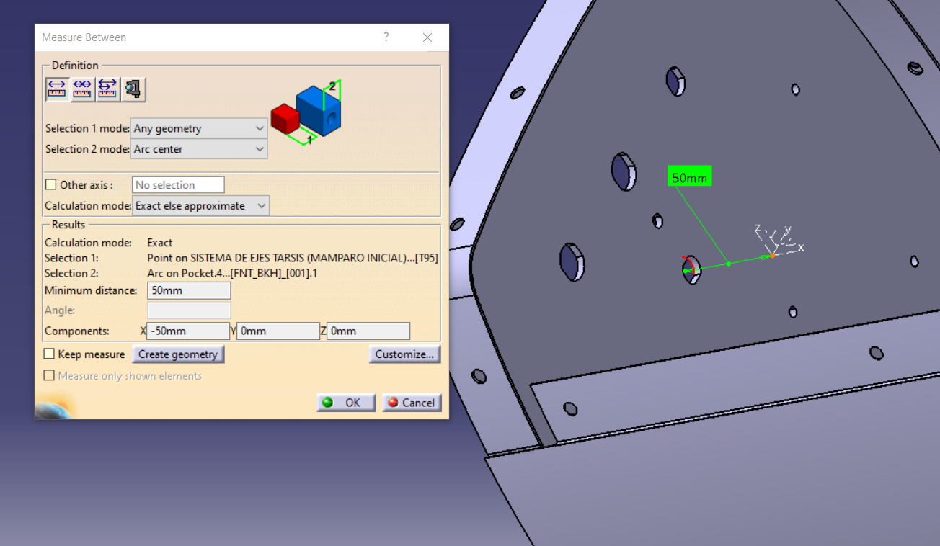
 |  | 1 | 3.5 | 1,166.803 | 1246.653 | -215.972 | 5.604212 | 4.530083 | 9.80633 | -4.872929 | 0.844192 | 0.942345 | 22.562
Explicado abajo |  | 2 | 7 | 1,166.803 | 0 | -215.972 | 5.604212 | 4.530083 | 9.80633 | -4.87E+00 | 8.44E-01 | 0.942345 | 19.062
BOLA |  | KSA BOLA | 4.5 | 1,207.031 | 1354.267 | -166.826 | 8.344 | 6.153 | 14.245 | -7.04E+00 | 0.863 | 1.008
BAT + BOLA |  | KSA COMP | 16.5 | 1,268.307 | -619.501 | -198.95 | 31.179 | 26.861 | 56.71 | 13.282 | 3.984 | -2.426
 | PLD | PESO | 3.75 | -269.469 | 0.1 | -114.645 | 0.061 | 0.443 | 0.396 | 1.20E-04 | -0.137 | 4.32E-05 | todas esas
Peso de combusitible limitado por capacidad de tanque, no por MTOW | GAS | FULL MSL 0/RCK NO | 22.735 | 1,177.420 | -0.423 | -98.305 | 0.451 | 29.989 | 29.839 | 0.014 | 2.429 | -0.001 | 110.773 | OEW+MFW
Peso sistema GAS a 0 fuel |  | EMPTY | 2.408 | 1,167.350 | -4.082 | -101.85 | 0.057 | 3.071 | 3.053 | 0.014 | 0.258 | -1.00E-03 | 90.446 | OEW (con pld)
Peso combustible limitado por MTOW y carga de pago BOLA |  | FULL BOLA (RACK SI) | 21.562 | 1,177.361 | -0.445 | -98.326 | 0.429 | 28.533 | 28.389 | 0.014 | 2.312 | -0.001 |  | MTOW
Peso combustible limitado por MTOW y carga de pago KSA completo |  | FULL KSA COMP (RACK SI) | 9.562 | 1,175.814 | -1.007 | -98.871 | 0.196 | 12.581 | 12.516 | 0.014 | 1.025 | -0.001 |  | MTOW
Todo menos pld y gas. Revisado. | SYS | NEW | 14.268 | 809.317 | 5.360 | -1.297 | 1.680 | 11.486 | 12.925 | 0.014 | 0.153 | 0.021
Se consideran mazos en fuselaje (1,3kg), ala (0,36kg a cada lado) y cola (0,969 kg). | MAZOS ELÉCTRICOS |  | 3 | 1,478.067 | -0.078 | -68.251 | 0.501 | 8.69 | 9.145 | 0 | 0.148384 | -6.22E-04
Se considera tornillería avión completo 1kg, spabond 0,4kg, pintada cola 0,382 kg y 1,741kg el resto de pintura. Todo se ubica en el centro de gravedad (3,142kg en total), excepto la pintura de cola. | SPABOND, TORNILLERÍA Y PINTURA |  | 3.524 | 1,430.820 | -0.026 | -79.985 | 0.027 | 7.543 | 7.518 | 2.55E-04 | 0.344 | -3.20E-07
 |  |  | 120.00

 |  | OEW (XDG) | 1218.9773271 | 1218.9773271 | -1.1837378426 | -80.897044097 | OEW + PLD | 1157.2645512
 |  | 86.696 | 1709.2013271 |  | -0.0619 | -2.3617440966 | 90.446 | 1647.2645512
20.327 | Misiles, no hay establecido un orden de lanzamiento de misiles predefinido (entendemos que de más alejado del centro a menos), por ello damos el peso de cada uno de los misiles y su ubicación a continuación:
 | Misil | Peso | X | Y | Z
 | 1 | 3.065 | 1151.693 | -1245.827 | -219.086 | Por q hay variación en z si los misiles van a la misma altura.
 | 2 | 3.065 | 1151.693 | -1465.827 | -217.034
 | 3 | 3.065 | 1151.693 | -1465.827 | -217.034
 | 4 | 3.065 | 1151.693 | -1245.827 | -219.086

 | Distancias del CDG de cada misil a su punta
 |  | X | Y | Z
 |  | -443.094 | 0 | 0
 | Tensor de inercia del misil respecto a su punta
 |  | Ix | Iy | Iz | Ixy | Ixz | Iyz
 |  | 0.001 | 0.832 | 0.832 | 0 | 0 | 0

 | BAT (12KG)
 |  | Ix | Iy | Iz | Ixy | Ixz | Iyz
 |  | 0.019 | 1.689 | 1.687 | 0.017 | -0.007 | 7.279E-05

 | BOLA (4,5KG)
 |  | Ix | Iy | Iz | Ixy | Ixz | Iyz
 |  | 0.005 | 0.005 | 0.005 | 9.35E-12 | 0 | 0

 | KSA (BAT+BOLA)
 |  | Ix | Iy | Iz | Ixy | Ixz | Iyz
 |  | 24.137 | 1.723 | 25.822 | 0.766 | 0.005 | -0.392

